Sheet1
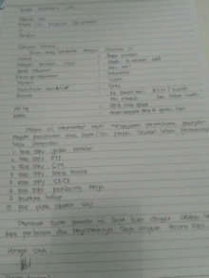
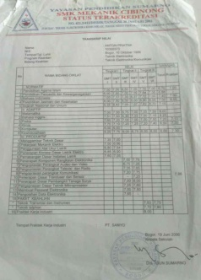
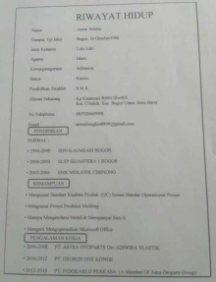
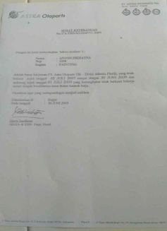
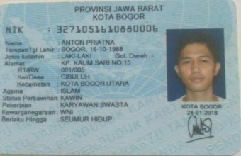
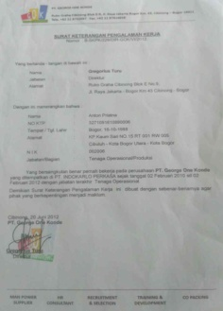
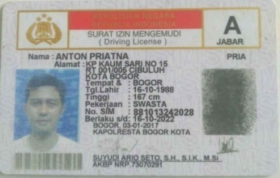
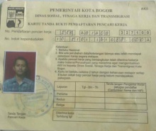
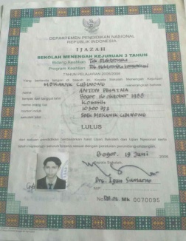
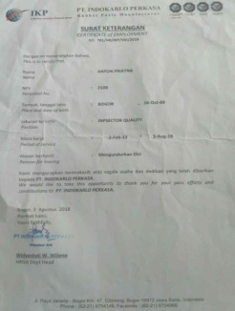
CURRICULUM VITAE
Nama : Anton Priatna
Tempat, Tgl lahir : Bogor, 16-10-1988
Jenis Kelamin : Laki-Laki
Agama : Islam
Kewarganegaraan : Indonesia
Status : Kawin
Alamat Sekarang : Kp Kaumsari Rt001/Rw005
Kel. Cibuluh, Kec. Bogor Utara, Jawa Barat
No Telephone : 085920669098
Email : antonbongkot8890@gmail.com
FORMAL :
1994-2000 SDN KAUMSARI BOGOR
2000-2003 SLTP SEJAHTERA 1 BOGOR
2003-2006 SMK MEKANIK CIBINONG
Menguasai Tentang Kualitas Produk (QC) Sesuai Standar Operasional Proses
Menguasai Proses Produksi Molding
Mampu Mengendarai Mobil & Mempunyai Sim A
Mengerti Mengoperasikan Microsoft Office
2006-2008 PT. ASTRA OTOPARTS Div.ADIWIRA PLASTIK
2010-2012 PT. GEORGE ONE KONDE
2012-2018 PT. INDOKARLO PERKASA (A Member Of Astra Otopart Group)
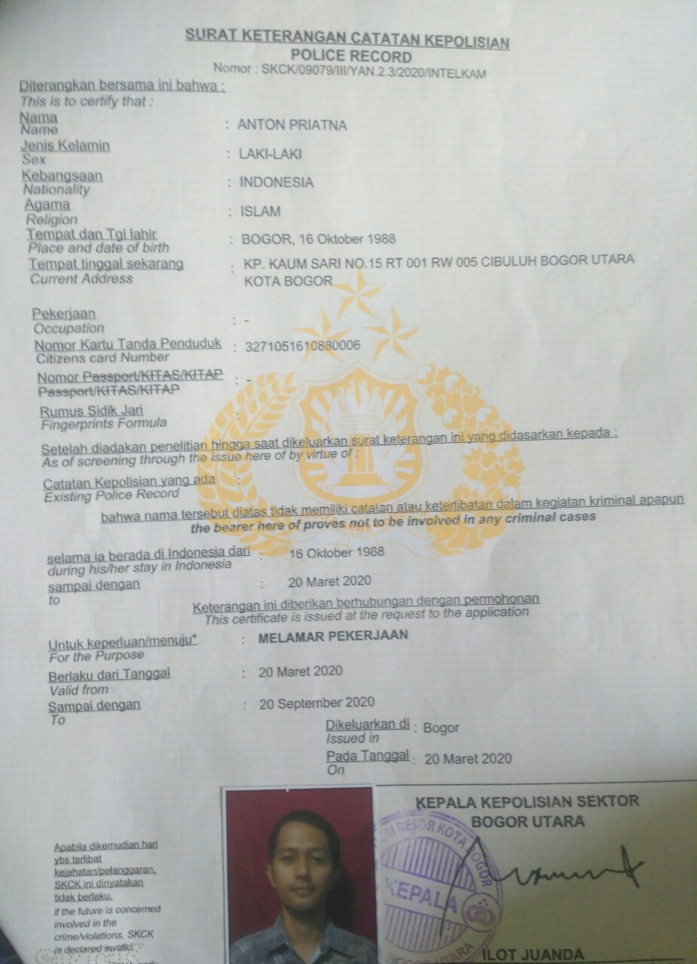


PENDIDIKAN

KEMAMPUAN

PENGALAMAN KERJA

